Sheet1
文件保存
ctrl + s
git add <filename>
git commit
git push origin HEAD:refs/for/<branch_name>
通过gerrit查看
git reset <filename>
git reset <commit id>

远程仓库

本地仓库

暂存库
 |  |  |  |  | git reset <commit id> 通过这种方式将commit id修改的内容同步本地，
 |  |  |  |  | 没有提交，只同步修改

 |  |  |  |  | git reset --hard <commit id> 通过这种方式将commit id修改的内容同步本地，
 |  |  |  |  | 包含提交
原本代码

开发者操作 |  | git 描述 |  | 对应图示
代码修改保存后 |  | 本地修改未存

git add <filename> |  | 本地修改暂存

git commit -m "<commit msg>" |  | 本地版本

git push origin HEAD:refs/for/dragonboard410c-dev |  | 远程版本

 | http://192.168.150.200/gerrit/#/dashboard/self | 远程仓库查看信息

 | git status | 查看当前git管理目录下 git相关操作状态，记住只有在目录中存在.git文件才可以查看

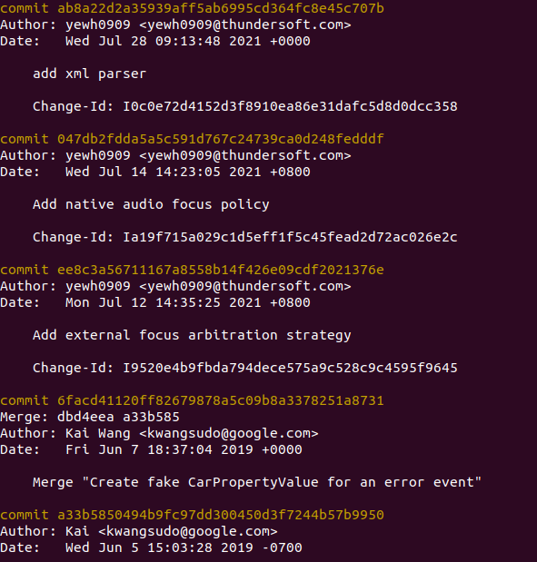
 | git log |  | 查看当前所有版本

 | git commit --amend | 提交修改到当前版本，不生成新版版

 | git diff <filename> |  | 差分版本信息

 | git checkout -b <local branch> <remote branch> |  | 本地创建分支链接远程分支，便于git pull同步代码

